DP80 A14G
VPĐD MSI PACIFIC INTERNATIONAL HOLDING CO.,LTD TẠI TP.HCM Phòng L802, Tầng 8, số 99 Nguyễn Thị Minh Khai, Bến Thành-Quận 1-TP HCM Điện thoại:(028) 7300 6099
CẤU HÌNH CHI TIẾT
STT | MÁY VI TÍNH MSI |  | HÌNH ẢNH
1 | Thương hiệu | MSI (Taiwan) | 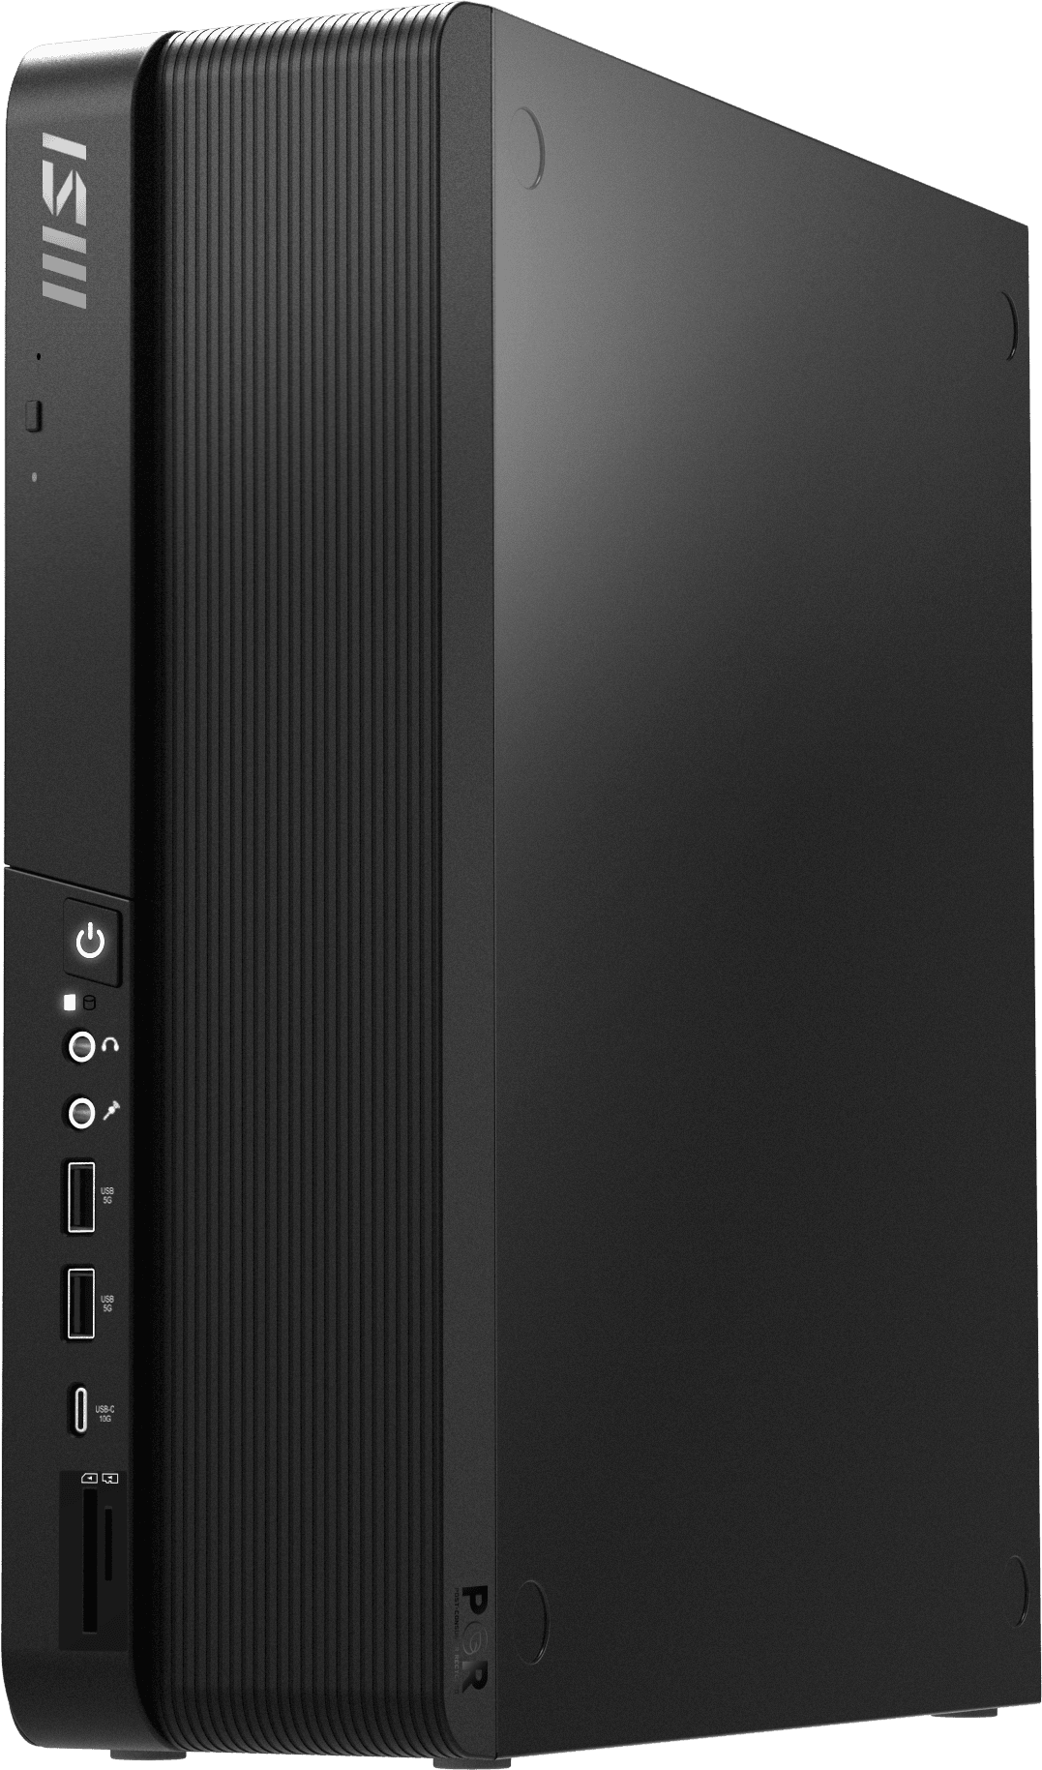
 | Model | MSI PRO DP B208
 | Marketing Name | MSI PRO DP80 A14G
 | Xuất xứ | Trung Quốc
 | Nhãn sinh thái | Tuân thủ tối thiểu: EPEAT, Energy star
 | Processor / Bộ Vi Xử Lý | Intel® Core i5-14500 ( 14 Core, 20 luồng, 24M bộ nhớ đệm, lên đến 5,00 GHz)
 | Chipset | Intel® H610 Chipset
 | Dung lượng RAM | 16G DDR5 4800Mhz/5600Mhz , 2 x DDR5 U-Dimm upto 64GB
 | Graphic / Đồ họa | Intel® UHD Graphics
 | Storage / Ổ đĩa lưu trữ | 1x 512GB M.2 SSD (NVMe PCIe / SATA Auto switch)
 | Sound / Âm thanh | Realtek® ALC897, Built-in Speaker
 | Cổng I/O (Phía trước) | 1x USB 3.2 Gen 2 upto 10Gbps Type-C 2x USB 3.2 Gen 1 upto 5Gbps Type-A 1x Mic-in 1x Headphone-out 1x Card Reader (Support SD & Micro SD Card)
 | Cổng I/O (Phía sau) | 1x USB 3.2 gen 1 up to 5Gbps Type A 4x USB 2.0 Type-A 2x RJ45 LAN (1G / 2.5G) 1x HDMI out (supports 4K @60Hz as specified in HDMI 2.1) 1x DisplayPort (1.4) 1x COM port 1 x PS/2 1x VGA out 3x Audio Jack, 1x Kensington Lock, 1x Padlock
 | Khe mở rộng | 1x PCIe 4.0 x16 1x PCIe 3.0 x1
 | Bảo mật | - Vi mạch cung cấp chứng năng bảo mật: TPM 2.0. - Có chức năng bảo vệ BIOS, có khả năng phát hiện các thay đổi trái phép do bị tấn công hoặc hư lỗi, - Có công nghệ quản lý cấu hình BIOS dựa vào chứng chỉ số và mã khóa công khai đảm bảo an toàn thông tin. - Có tính năng ngăn chặn máy bị hoàn nguyên/khôi phục về các phiên bản BIOS cũ (tiềm tàng các lỗi, lỗ hổng bảo mật đã được phát hiện trước đó). - Có tính năng xóa dữ liệu an toàn trên ổ đĩa, đảm bảo dữ liệu không thể khôi phục.
 | Kensington Lock | Có
 | PSU / Nguồn | TFX 300W PSU 80 Bronze Plus (ATX 12VO)
 | Cooling System | Fan Cooler
 | Volume / Dung tích | 8 liter
 | Form thùng máy | SFF. Kích thước (RxDxC): 95 x 296 x 333 mm
 | Keyboard/Mouse | Wired Copilot KB+M đồng bộ thương hiệu hãng máy tính
 | Tính năng máy tính | 1. Hệ thống tích hợp Dual Lan RJ45 onboard gồm 1G & 2.5Gb nhằm tăng cường tốc độ truy suất đường truyền và cho phép người dùng và người quản trị thiết lập hạ tầng mạng riêng biệt, nâng cao bảo mật giữa internet và local.
 |  | 2. Máy tính tích hợp hệ thống AI Engine tự học tự động phát hiện các tình huống của người dùng và điều chỉnh hiệu suất, hiệu ứng âm thanh và chế độ hiển thị cho phù hợp. Chẩn đoán hệ thống và tự động rà soát và nâng cấp Bios và phân mềm khi có bản cập nhật mới.
 |  | 3. Cho phép người dùng kết nối máy tính, điện thoại sao lưu và chia sẽ dữ liệu quan trọng cần thiết qua M-Cloud đến các thiết bị khác như smartphone, máy tính khác
 |  | 4. Hệ thống hiển thị và theo dõi toàn bộ thông số hệ thống CPU về tần số, nhiệt độ, tốc độ quạt, điện năng tiêu thụ theo thời gian thực
 |  | 5. Hệ thống có khả năng tự động tìm kiếm tất cả Driver mới nhất của phần cứng như VGA, Audio, Lan, Wifi, Bluetooth...và các ứng dụng Microsoft để cập nhật theo ý muốn người dùng.
 |  | 6. Mainboard đồng bộ thương hiệu máy tính.
 | Chứng nhận hàng hóa đạt tiêu chuẩn | - ISO 9001: 2015: Hệ thống quản lý chất lượng đạt tiêu chuẩn
 |  | - ISO 14001: 2015: Hệ thống quản lý môi trường doanh nghiệp
 |  | - ISO / IEC 17025: Yêu cầu chung về năng lực của phòng thử nghiệm, hiệu chuẩn
 |  | - ISO 27001:2022: Hệ thống tiêu chuẩn cho quản lý an toàn thông tin
 |  | - ISO 45001: 2018: Hệ thống quản lý an toàn sức khỏe theo tiêu chuẩn
 |  | - ISO 50001: 2018: Nhà sản xuất đạt tiêu chuẩn về hệ thống quản lý năng lượng
 |  | - Sản phẩm máy tính đáp ứng tiêu chuẩn Châu Âu IECQ QC 080000: 2017 về hạn chế chất độc hại theo chỉ thị và quy định Châu Âu gồm: + Phù hợp chỉ thị Châu Âu RoHS 2011/65/EU về hạn chế chất nguy hiểm trong sản phẩm thiết bị điện và điện tử (bao gồm chỉ thị 2006/66/EC về pin và pin thải). + Phù hợp chỉ thị Châu Âu 94/62/EC về chất thải bao bì và đóng gói.
 |  | - Nhà sản xuất đạt tiêu chuẩn hệ thống IATF 16949

PRO MP225 E12VL
VPĐD MSI PACIFIC INTERNATIONAL HOLDING CO.,LTD TẠI TP.HCM Phòng L802, Tầng 8, số 99 Nguyễn Thị Minh Khai, Bến Thành-Quận 1-TP HCM Điện thoại:(028) 7300 6099
CẤU HÌNH CHI TIẾT
STT | Màn hình MSI PRO MP225 E12VL |  | HÌNH ẢNH
 | Xuất xứ | Trung Quốc
 | Hãng sản xuất | MSI Taiwan
 | Model | PRO MP225 E12VL
 | Type / Size/ Kích thước | 21.45"
 | Active Display Area / Vùng hiển thị (mm) | 478.656(H) x 260.28(V)
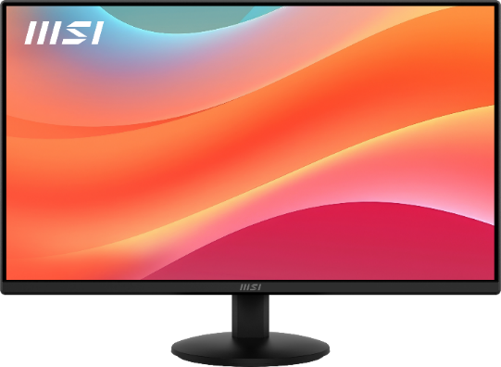
 | Panel Type / Màn hình dạng | Phẳng
 | Panel / Tấm nền | VA
 | Resolution / Độ phân giải | 1920 x 1080 (FHD)
 | Pixel Pitch / Kích thước điểm ảnh | 0.2493(H) x 0.241(V)
 | Aspect Ratio / Tỉ lệ hình ảnh | 16:9
 | Brightness (nits) / Độ sáng | 300 cd/m²
 | Contrast Ratio / Độ tương phản | 4000:1
 | DCR (Dynamic Contrast Ratio / Độ tương phản động | 100000000:1
 | Refresh Rate / Tần số quét / Tỉ lệ làm tươi | 120Hz
 | Response Time / Thời gian phản hồi | 1ms (MPRT) / 4ms (GTG)
 | View Angles / Góc nhìn | 178°(H) / 178°(V)
 | Surface Treatment / Chóng chói | Anti-glare
 | Display Colors / Màu hiển thị | 16.7M
 | Color Bit / Bit Màu | 8 bits
 | Video Interface / Cổng kết nối / Giao diện kết nối | 1x HDMI™ 1.4b (FHD@120Hz)
 |  | 1x D-Sub (VGA)
 | Power Input / Điện thế đầu vào / Nguồn điện | 100~240V, 50~60Hz

